Sheet2
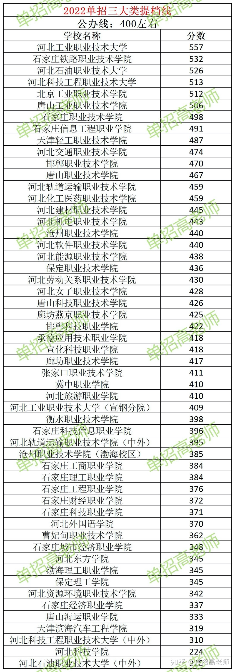
参考资料
https://zhuanlan.zhihu.com/p/606060175
https://zhuanlan.zhihu.com/p/513236097

